Tabele zbiorcze
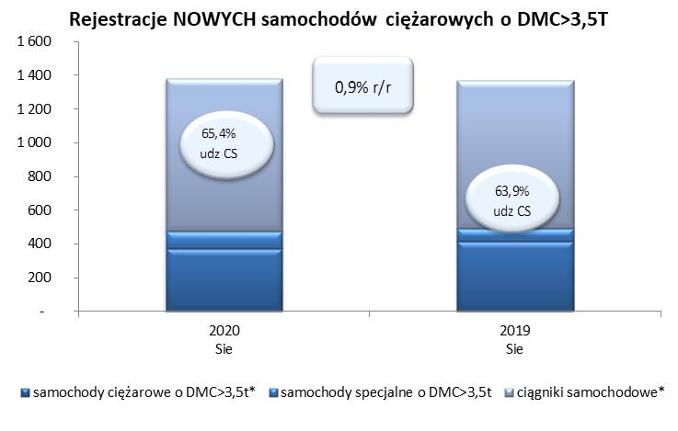
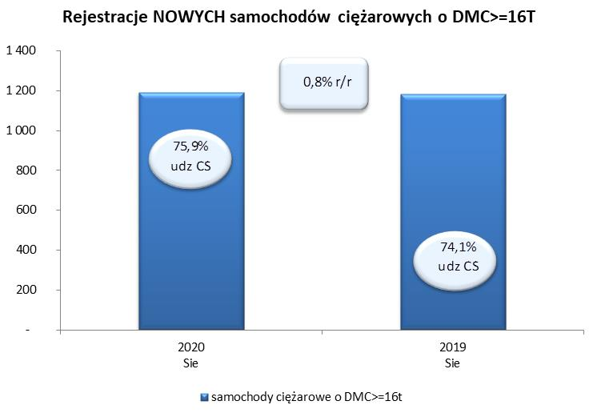
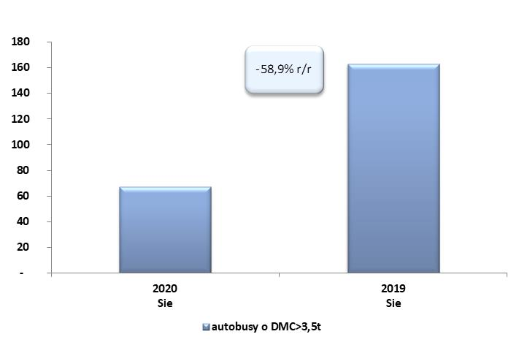
PZPM na podstawie danych CEP (MC) |  |  |  |  |  | 04/09/2020
 |  |  |  |  |  | sztuki
PIERWSZE REJESTRACJE NOWYCH POJAZDÓW UŻYTKOWYCH O DMC>3,5T
 | 2020 Sie | 2019 Sie | % zmiana r/r | 2020 Sty - Sie | 2019 Sty - Sie | % zmiana r/r
SAMOCHODY CIĘŻAROWE - RAZEM | 1,382 | 1,369 | 0.9% | 11,183 | 19,811 | -43.6%
samochody ciężarowe o DMC>3,5t* | 374 | 415 | -9.9% | 2,960 | 4,718 | -37.3%
samochody specjalne o DMC>3,5t | 104 | 79 | 31.6% | 560 | 478 | 17.2%
ciągniki samochodowe* | 904 | 875 | 3.3% | 7,663 | 14,615 | -47.6%
AUTOBUSY - RAZEM | 67 | 163 | -58.9% | 918 | 1,807 | -49.2%
RAZEM POJAZDY UŻYTKOWE | 1,449 | 1,532 | -5.4% | 12,101 | 21,618 | -44.0%
*/ Nie uwzgledniono rejestracji własnych marek krajowych producentów

